Узб
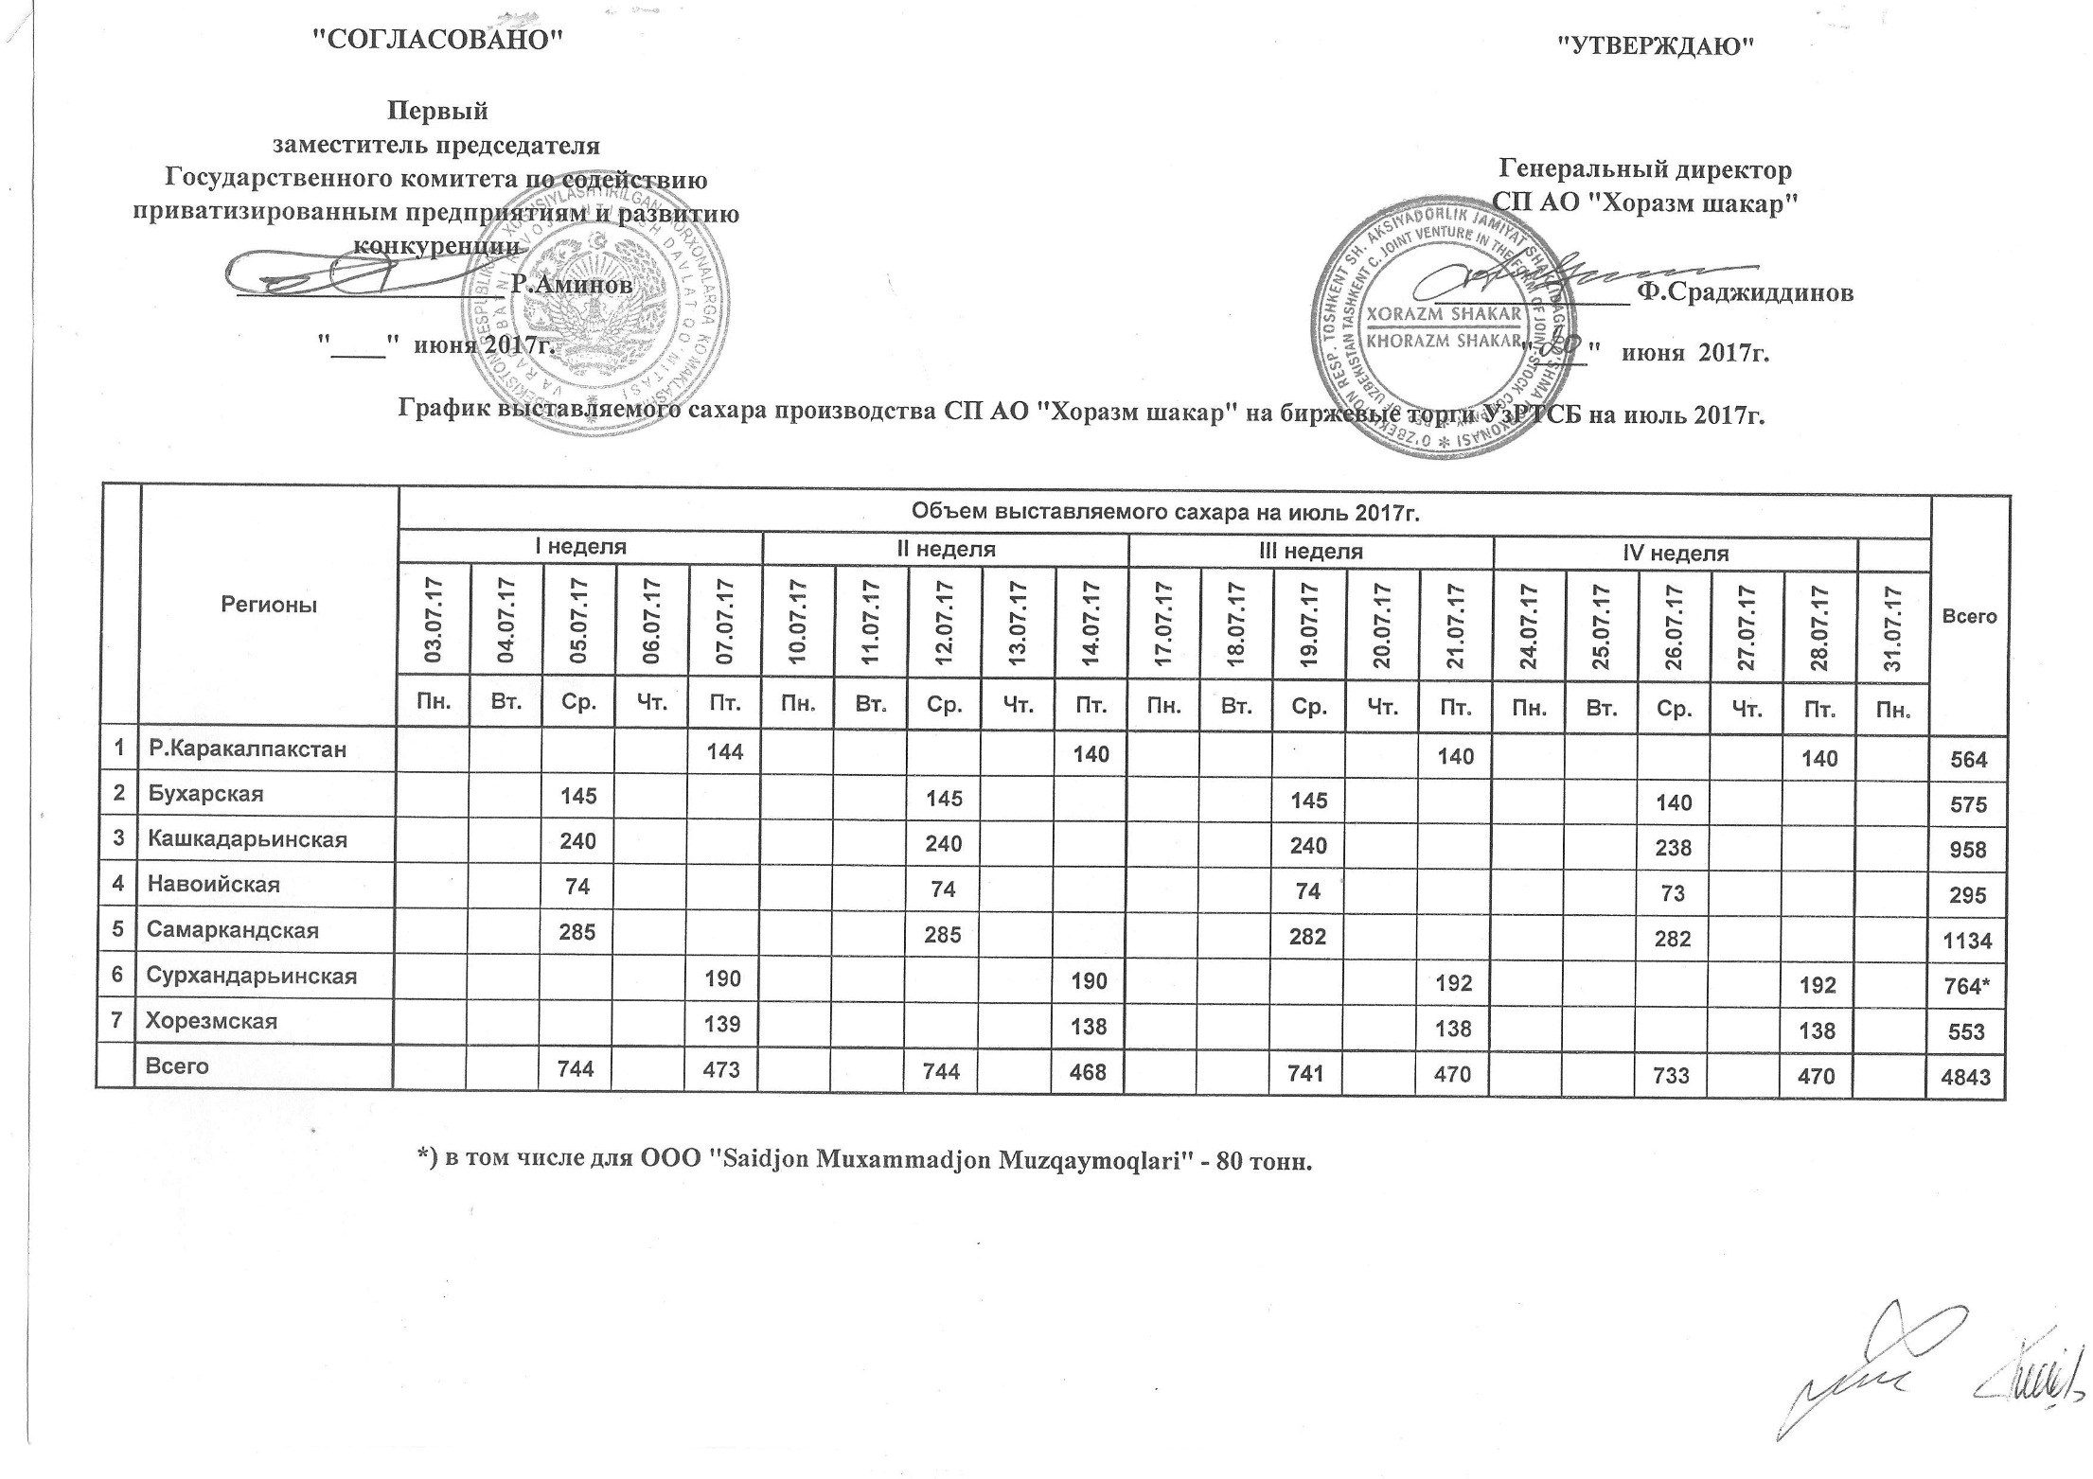
2017 йил июль ойида "Хоразм шакар" ЧК МЧЖ томонидан биржа савдоларига сотувга қўиладиган шакар маҳсулоти миқдорлари ЖАДВАЛИ

Регионы | 2017 йил июль ойида маҳсулотини биржа сотувларига қўйиладиган миқдори |  |  |  |  |  |  |  |  |  |  |  |  |  |  |  |  |  |  |  |  | Жами
 | I Хафта |  |  |  |  | II Хафта |  |  |  |  | III Хафта |  |  |  |  | IV Хафта
 | 2017-07-03 | 2017-07-04 | 2017-07-05 | 2017-07-06 | 2017-07-07 | 2017-07-10 | 2017-07-11 | 2017-07-12 | 2017-07-13 | 2017-07-14 | 2017-07-17 | 2017-07-18 | 2017-07-19 | 2017-07-20 | 2017-07-21 | 2017-07-24 | 2017-07-25 | 2017-07-26 | 2017-07-27 | 2017-07-28 | 2017-07-31
 | Ду. | Се. | Чо. | Па. | Жу. | Ду. | Се. | Чо. | Па. | Жу. | Ду. | Се. | Чо. | Па. | Жу. | Ду. | Се. | Чо. | Па. | Жу. | Ду.
Қорақолпоғистон Р. |  |  |  |  | 144 |  |  |  |  | 140 |  |  |  |  | 140 |  |  |  |  | 140 |  | 564
Бухоро |  |  | 145 |  |  |  |  | 145 |  |  |  |  | 145 |  |  |  |  | 140 |  |  |  | 575
Қашқадарьё |  |  | 240 |  |  |  |  | 240 |  |  |  |  | 240 |  |  |  |  | 238 |  |  |  | 958
Навоий |  |  | 74 |  |  |  |  | 74 |  |  |  |  | 74 |  |  |  |  | 73 |  |  |  | 295
Самарқанд |  |  | 285 |  |  |  |  | 285 |  |  |  |  | 282 |  |  |  |  | 282 |  |  |  | 1,134
Сурхондарьё |  |  |  |  | 190 |  |  |  |  | 190 |  |  |  |  | 192 |  |  |  |  | 192 |  | 764
Хоразм |  |  |  |  | 139 |  |  |  |  | 138 |  |  |  |  | 138 |  |  |  |  | 138 |  | 553
Жами | 0 | 0 | 744 | 0 | 473 | 0 | 0 | 744 | 0 | 468 | 0 | 0 | 741 | 0 | 470 | 0 | 0 | 733 | 0 | 470 | 0 | 4,843

